Sheet1
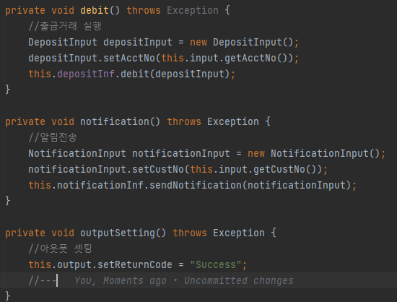
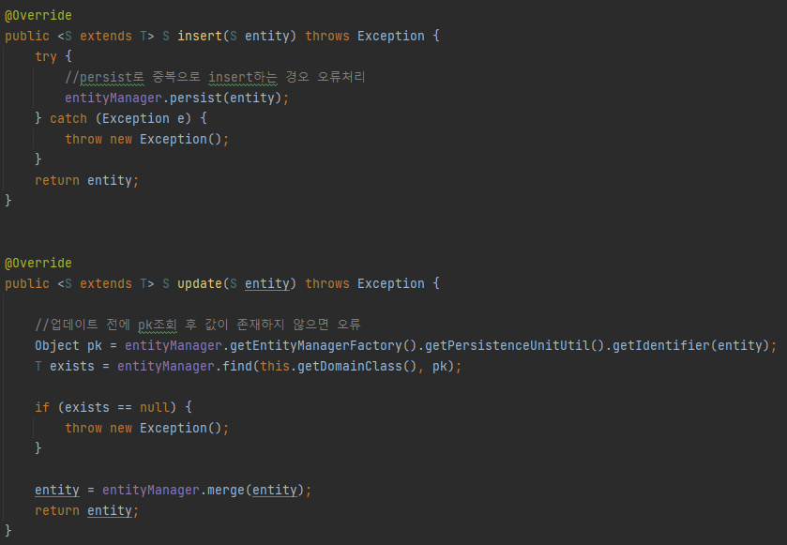
1. 업무별 Dao의 상속을 BaseRepository 로 받도록 설정

 | 1.Service 코드는 모두 동일하게 execute 만 public으로 생성
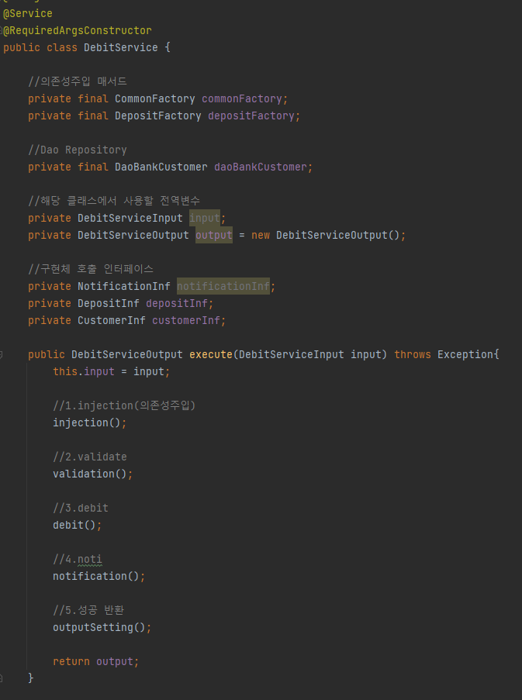

2. BaseRepository interface : JpaRepository를 상속받아 선언

3. BaseRepositoryImpl 실제 구현체 : BaseRepository를 implement 받아 실제 insert와 update를 구현함
SimpleJpaRepository를 상속받아 그 외의 모든 기능도 사용할 수 있게끔 구현
이유 : 업무에서 insert, update를 명시함으로서 해당 기능을 손쉽게 알수 있게 함

 | 2. 최초에 의존성주입을 한 후 검증로직을 거친 후
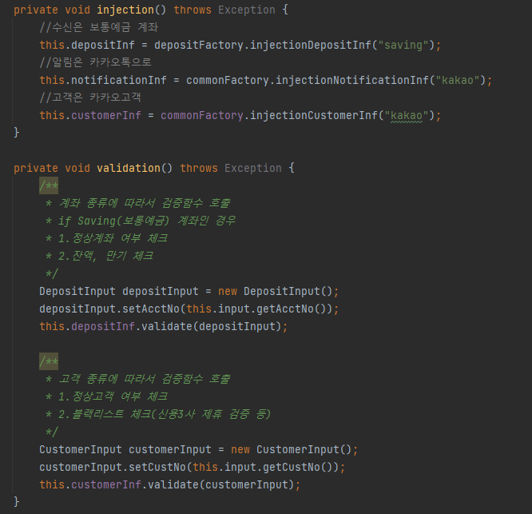

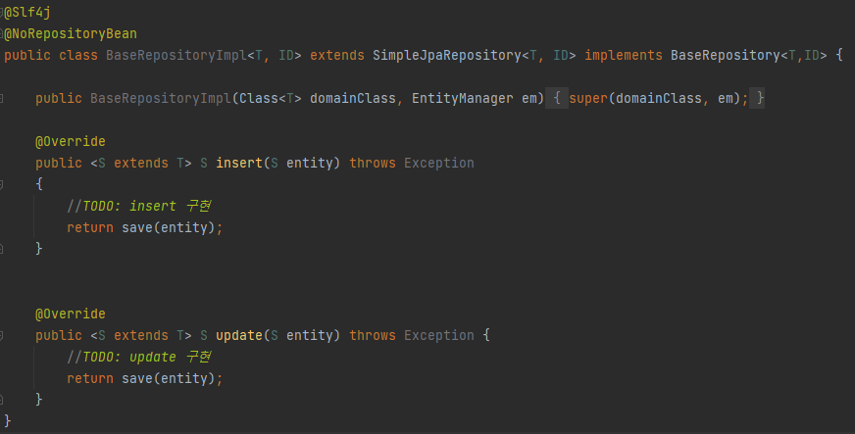

 | 3. main process 진행 후 리턴

